instrucciones
Proyecto final
 |  |  | Plataforma para Citas Médicas
 |  |  | medicos independientes
 |  |  | recomendación; postgresql/ oracle/heroku - https://www.postgresql.org/
 |  |  | https://www.heroku.com/
Integrantes |  |  |  |  |  |  | integrantes:
 | 5 | personas por equipo |  |  |  |  | 4 | 5 | grupos | total | dif
 | 6 | personas por equipo |  |  | H | 29 | 6 | 1 | 7 | 29 | 0 | jbrcaballero y edjahevs94

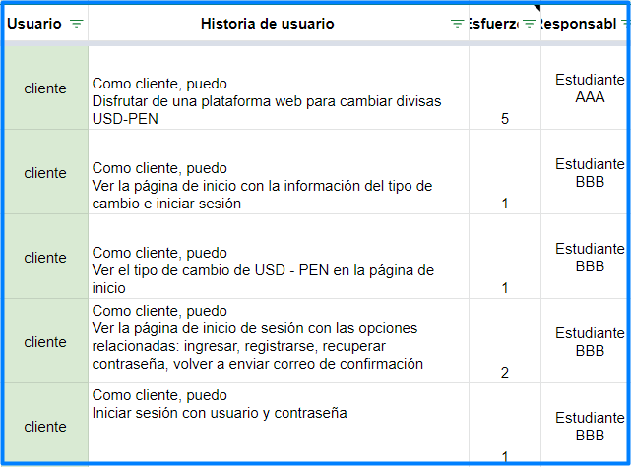
Instrucciones
 | 1 | Elaborar sketches (baja fidelidad) de las historias de usuario |  | Por ejemplo:
 |  | a. | Está bien si uno aplica para una o más historias | sketch |  |  |  | diagrama de base de datos |  |  |  |  | Google Sheet con distribución adecuada
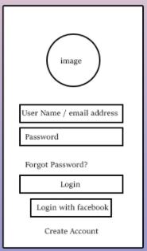
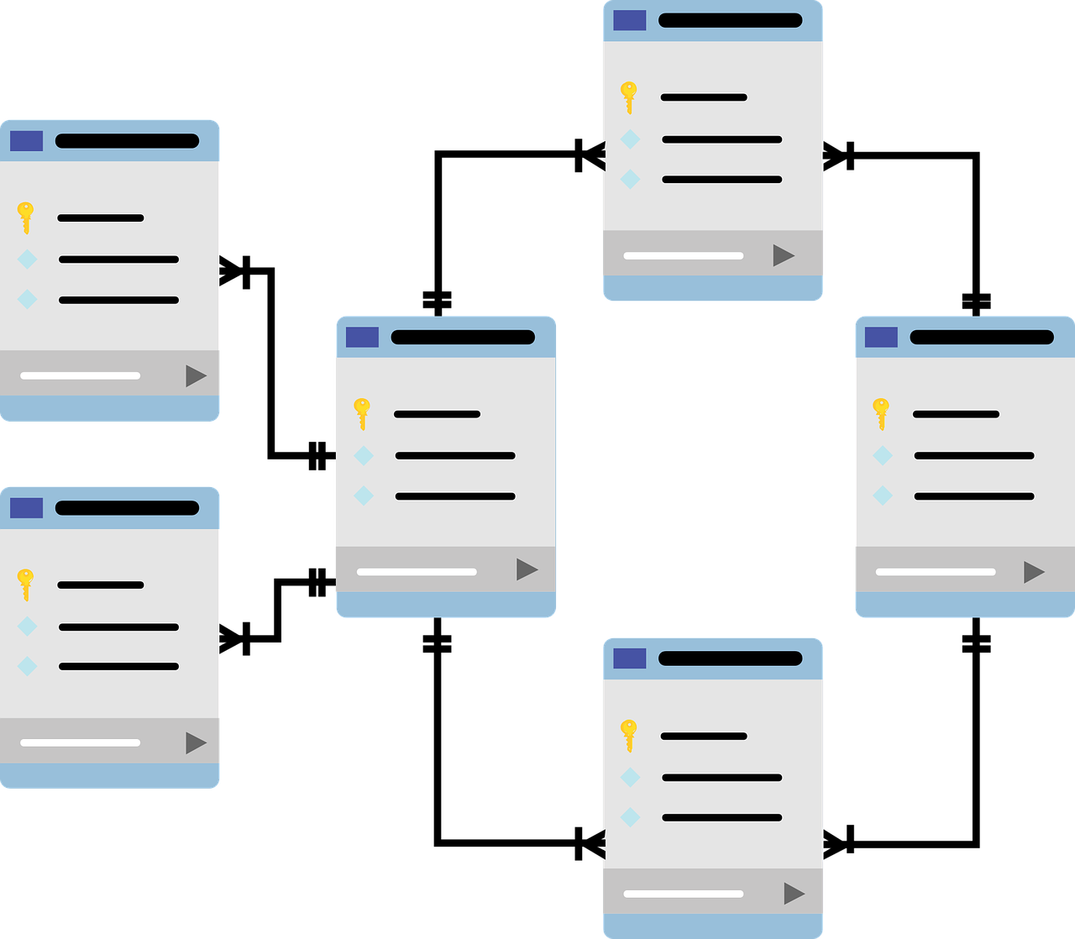
 |  | b. | Deben mostrarse de manera secuencial a las historias de usuario
 |  | c. | Indicar en cada sketch a qué historia(s) aplica(n)
 | 2 | Elaborar el modelo de base de datos
 | 3 | Distribuir las historias de usuario equitativamente entre los integrantes.
 |  | Usar este archivo en Google Sheet como base.
 |  | Cada integrante debe hacer mínimo 10.5 puntos de esfuerzo
 |  | No confundir suma de esfuerzo asignado con cantidad de historias asignadas
 |  | No aplica para las historias con responsable Todos.
 |  | Un responsable debe hacer todas las historias de máximo dos módulos
 |  | La nota individual están en función del puntaje por cada historia asignada
 |  | Completar con el nombre y apellido del alumno
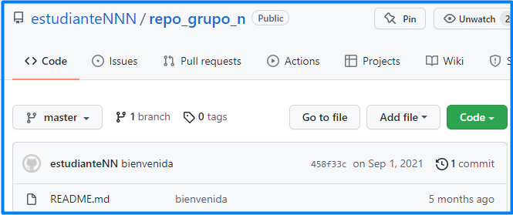
 | 6 | Crear un repositorio en GitHub y compartirlo a los profesores. |  |  |  |  |  | repositorio en GitHub
 |  | Ese repositorio deberá tener los commits del proyecto.
 |  | Los usuarios deben estar con sus nombres completos en su perfil.
 | 5 | Enviar a los profesores para validar. La siguiente semana a más tardar.
 |  | a. | los sketches
 |  | b. | el diagrama de base de datos / de frente al modelo relacional
 |  | c. | la distribución adecuada de las historias
 |  | d. | repositorio en GitHub compartido a jbrcaballero y edjahevs94
 | 8 | Completar el trabajo comunincando por correo el avance del trabajo.
 | 9 | Enviar a) sketches, b) diagrama de datos, c) distribución de responsables, y d) el código fuente
 |  | por BlackBoard y a tiempo

Evaluación
 | 1 | La nota individual depende del esfuerzo y la calificación (puntaje) |  | Por ejemplo
 |  | de cada historia asignada |  |  |  | historias
 | 2 | En la hoja historias columna F (responsable) se debe asignar los responsables
 |  | de manera equitativa
 | 3 | La calificación se hace en cada historia en la columna J (puntaje).
 |  | La calificación va del 0 al 4 donde 0 es muy baja calificación y 4 es muy alta
 | 4 | La calificación se pondera con el esfuerzo asignado. Para ello, se usará la hoja evaluación
 | 5 | En la hoja evaluación, las celdas de color amarilllo deben ser completadas con
 |  | nombre y apellido del estudiante
 | 6 | En la fila 25 a la 31 se muestra el resumen de lo asignado por cada responsable |  |  |  | evaluación
 | 7 | En caso no se complete el puntaje mínimo por estudiante,
 |  | se distribuirá aleatoria y equitativamente las historias faltantes.
 |  | Se descontará puntos proporcionales a lo que se debió haber asignado
 | 8 | Las historias faltantes si se han sido asignadas adecuadamente no deben ser impedimento
 |  | para completar y presentar las historias que sí fueron asignadas

Enunciado
 | Plataforma para Citas médicas.
 | Se asume que las transferencias reales ocurren fuera de la plataforma.

Referencias
Citas médicas
 | https://www.doctoralia.pe/
 | https://www.lemonaidhealth.com/
Sketch
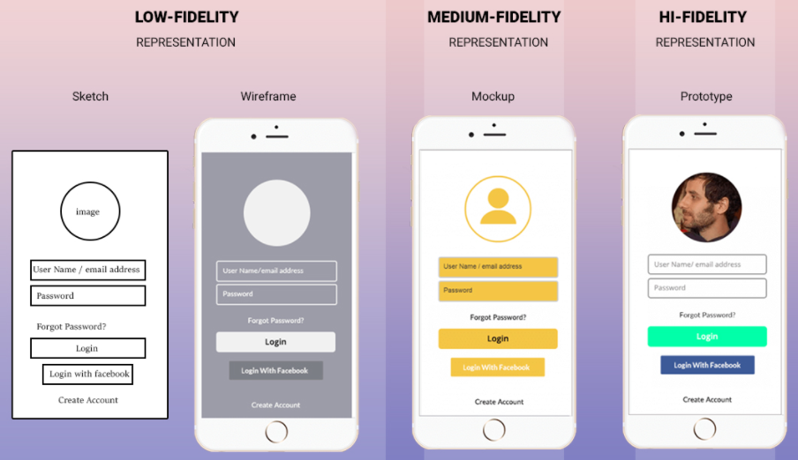
 | https://www.webuters.com/whats-the-difference-between-a-wireframe-mock-up-and-prototype

